상품제안서
감사패 공로패 크리스탈 상패 | 상품코드: S30518

 |  |  |  |  |  |  | 02-713-8555 | www.synergygift.co.kr
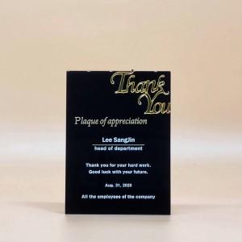

【상세/제작정보】

【인쇄/포장옵션】 | / 포장불가능

【공급단가】 | 수량 | 10~ | 50~ | 100~ | 300~ | 500~
*VAT별도 | 1도샌딩인쇄 | 63,450원 | 61,100원 | 58,750원 | 56,400원 | 54,990원
 | UV컬러인쇄 | 68,450원 | 66,100원 | 63,750원 | 61,400원 | 59,990원

【상품 URL】 | https://www.synergygift.co.kr:443/src/goods_detail.php?gdno=30518

